LOF
LOF
K | 2 | 10 | 20 |  |  | 30 |  |  | 40 | 50 |  | 60 | 55
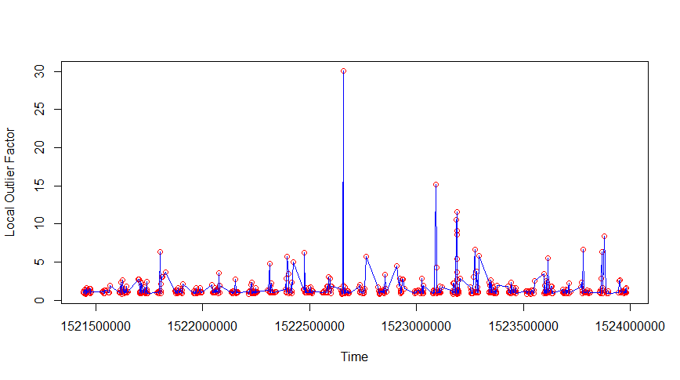
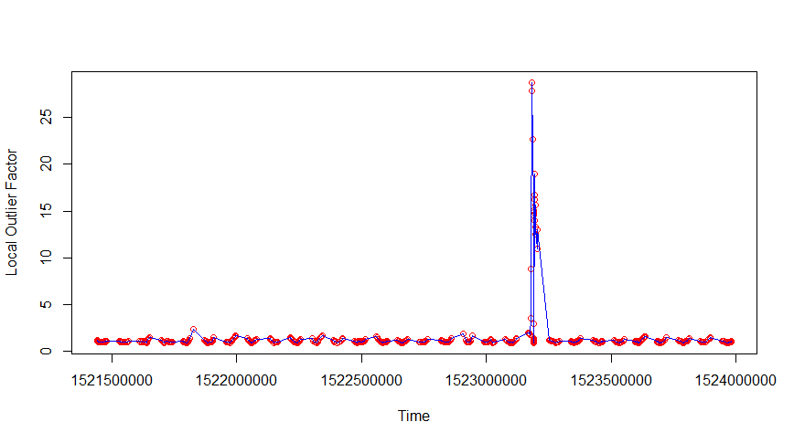
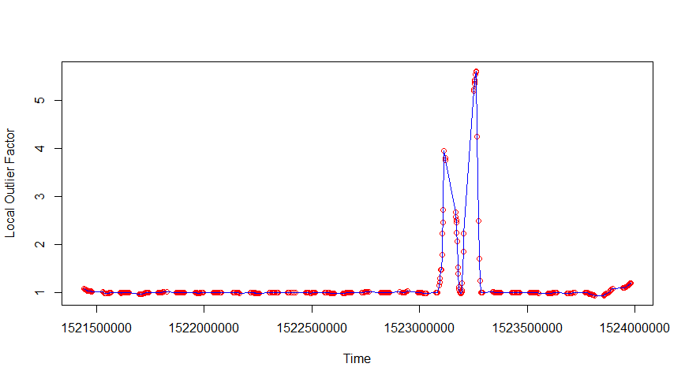
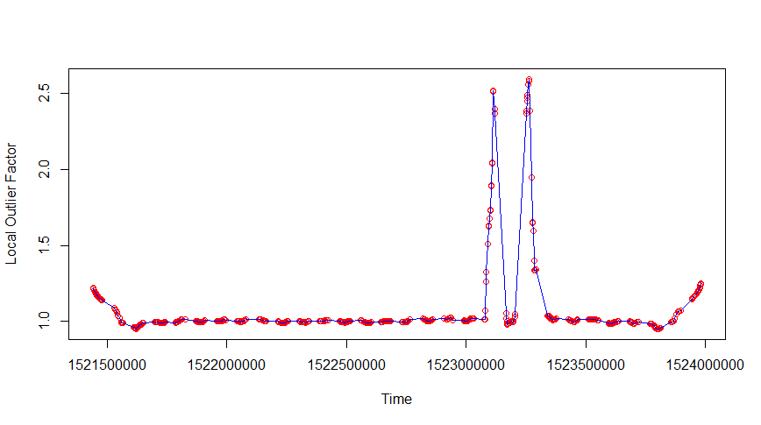
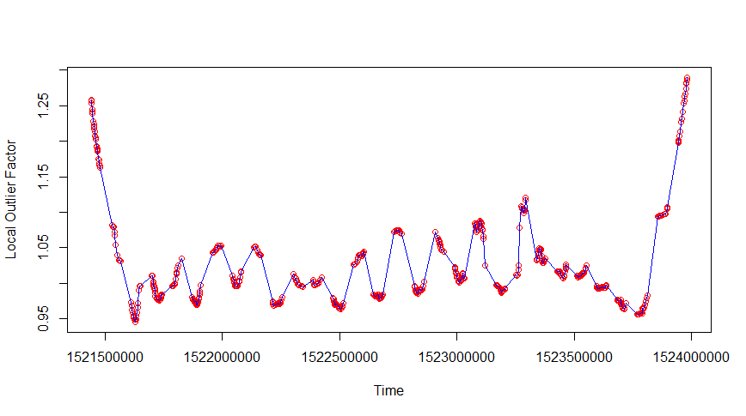
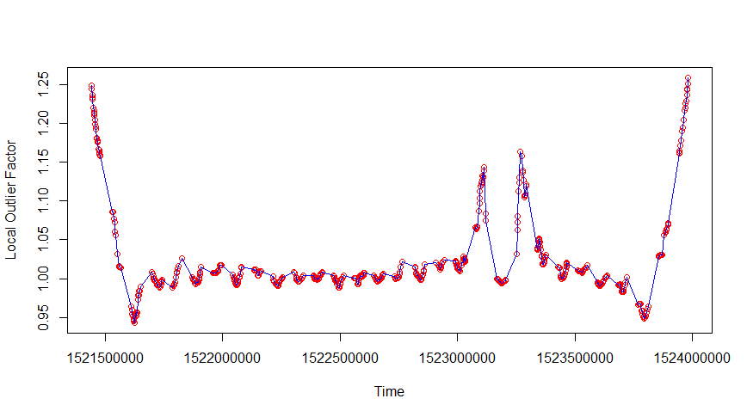
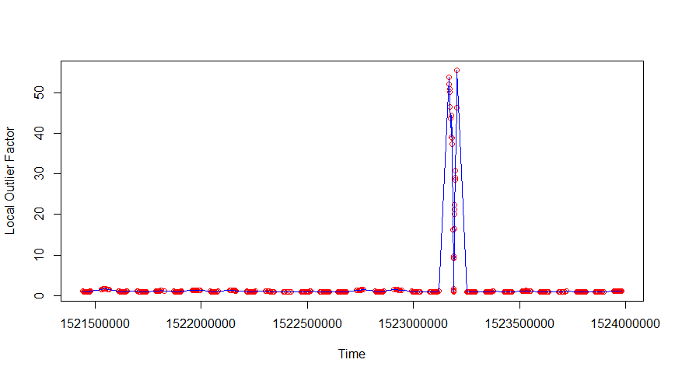
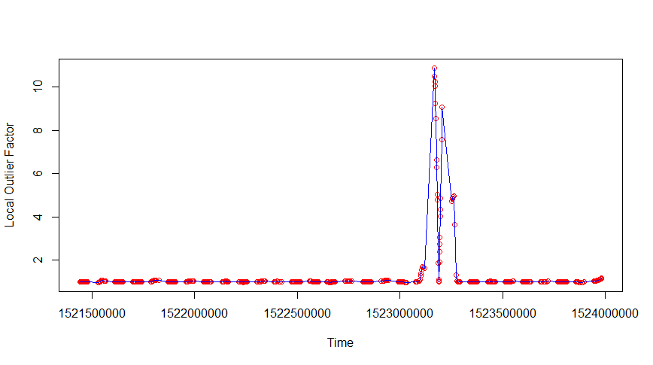

anomalous

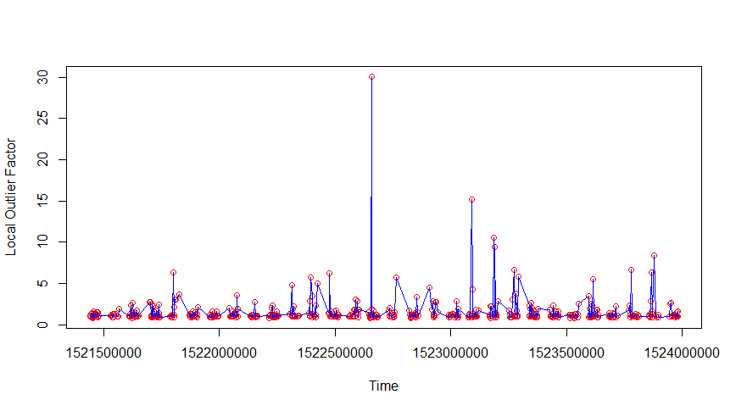
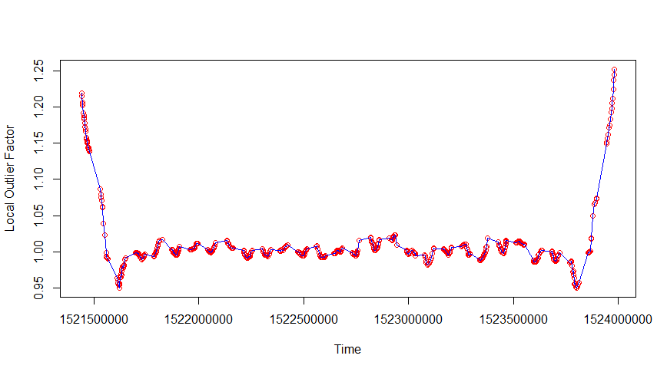
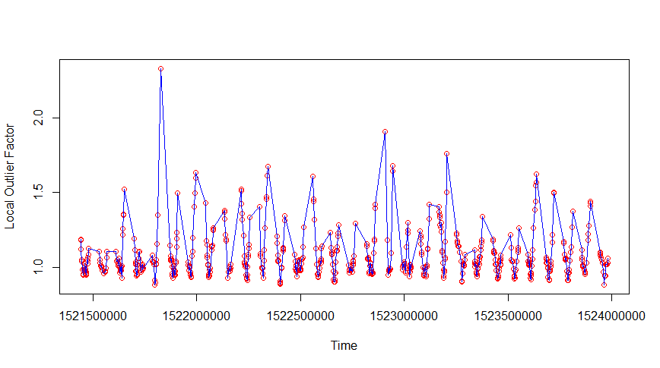
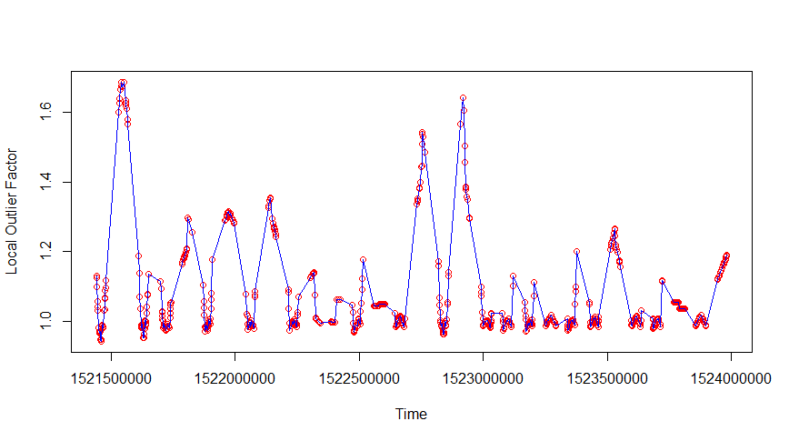
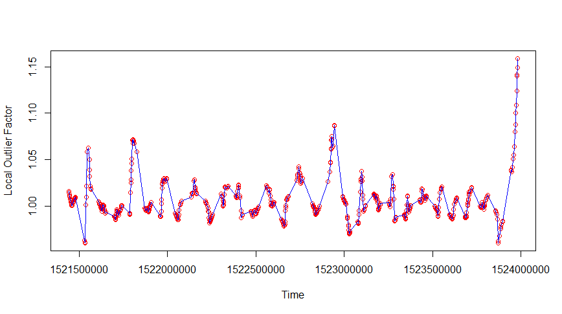
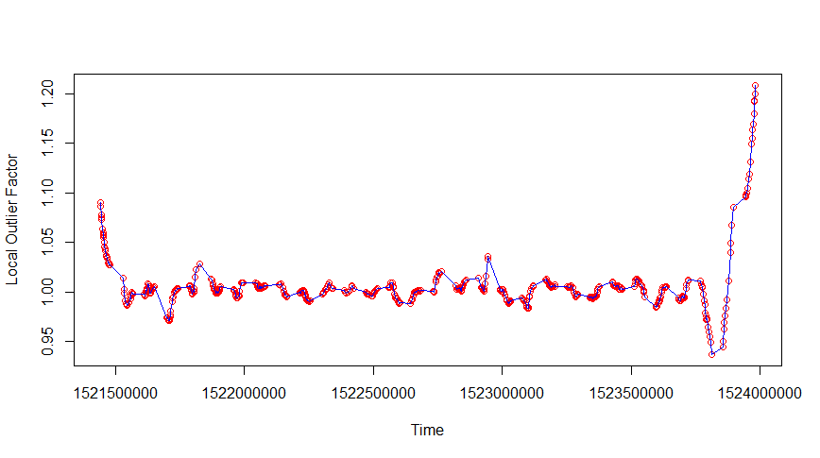
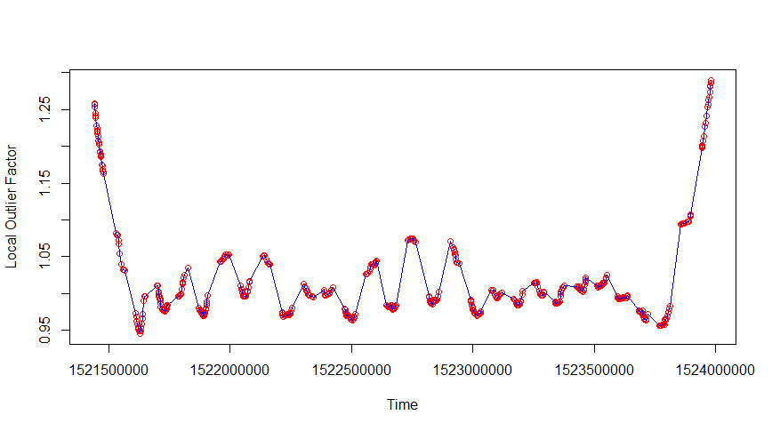
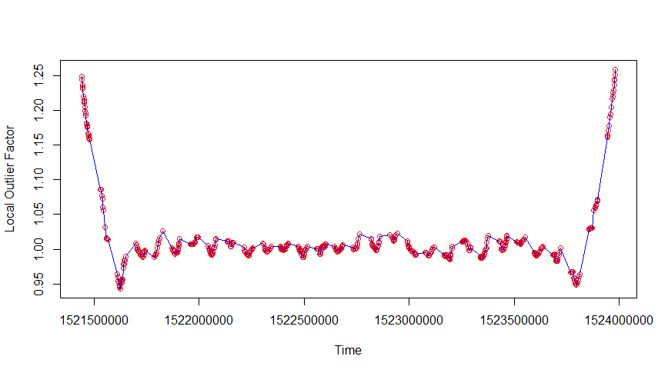

normal

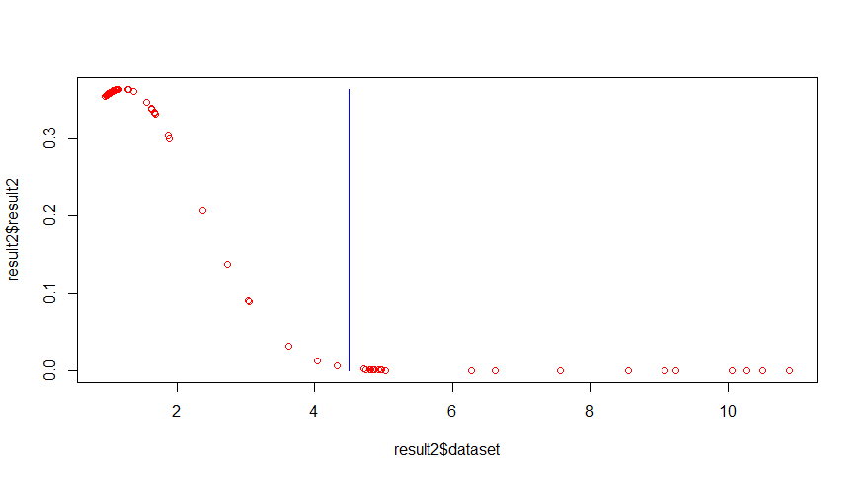
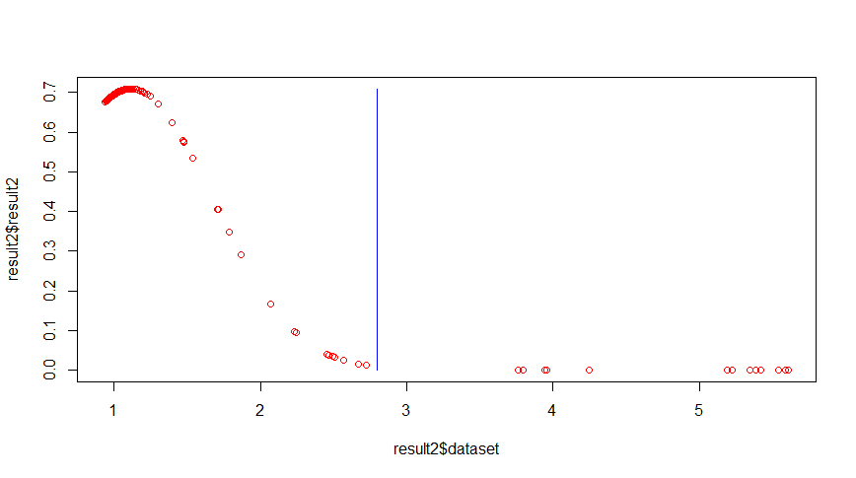
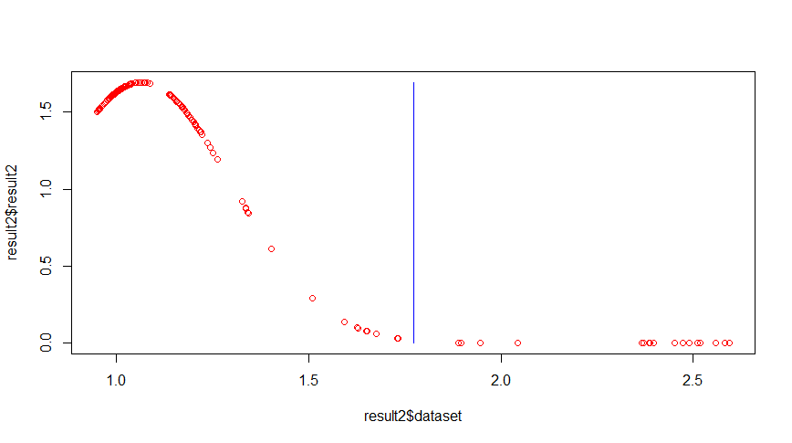
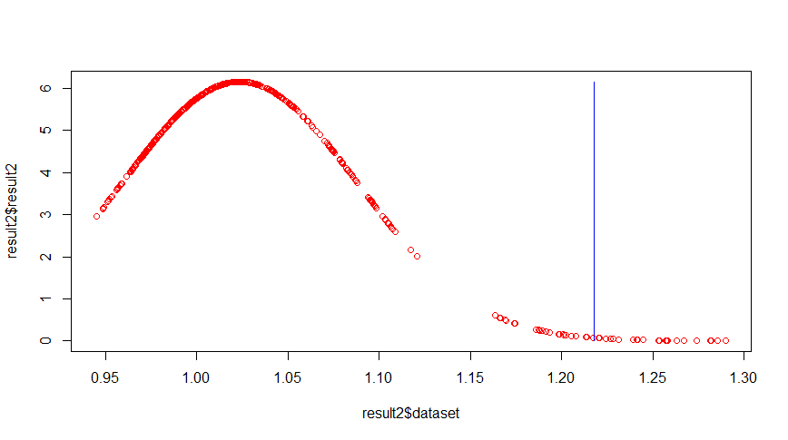
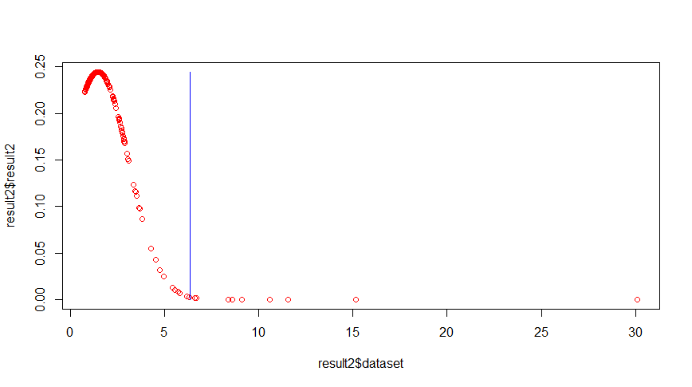
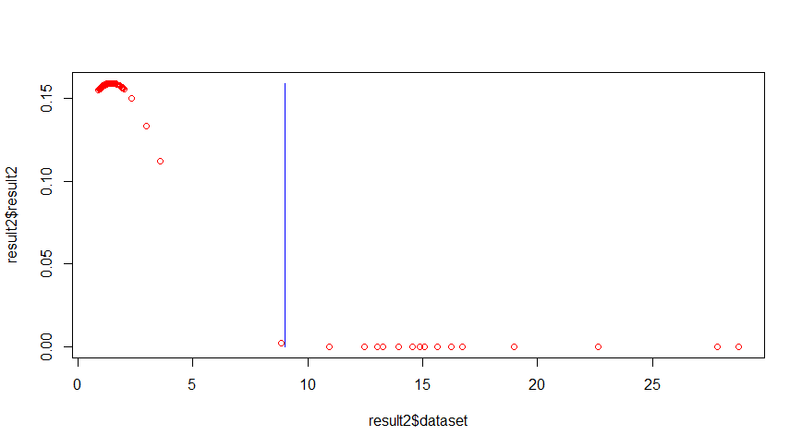
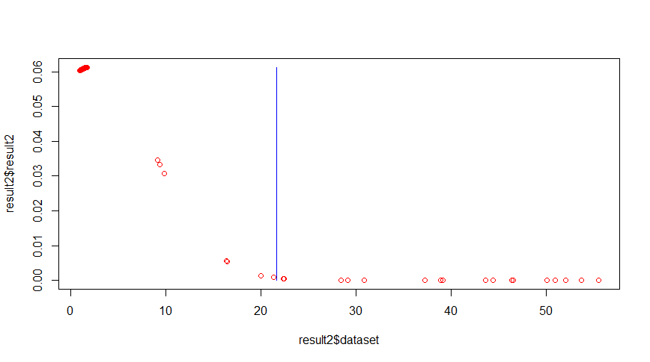

anomalous

 |  |  |  |  |  |  |  |  |  |  |  | 3*sigmar
 |  | 3*simgar | 3*sigmar |  |  | 3*sigmar |  |  | 3*sigmar |  | 3*sigmar | 22 Anomalien
 | 3*sigmar | 16 Anomalien | 17 Anomalien |  |  | 21 Anomalien |  |  | 13 Anomalien |  | 19 Anomalien
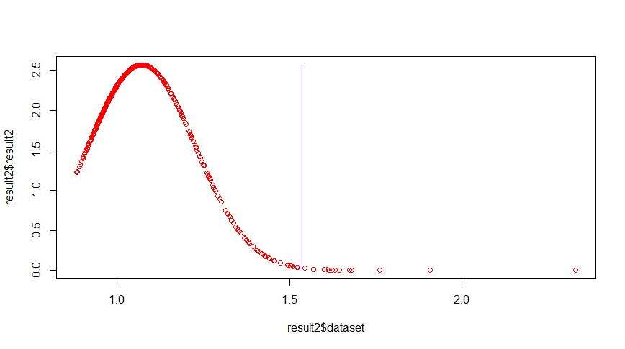
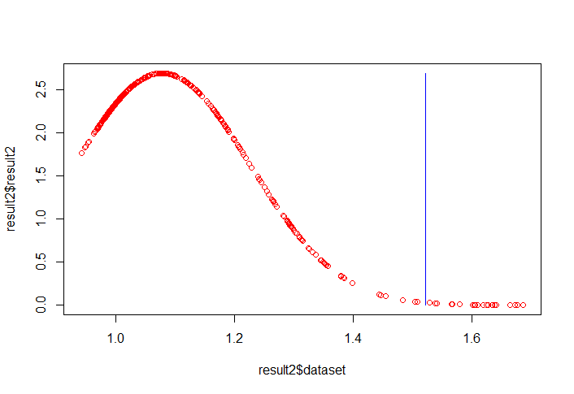
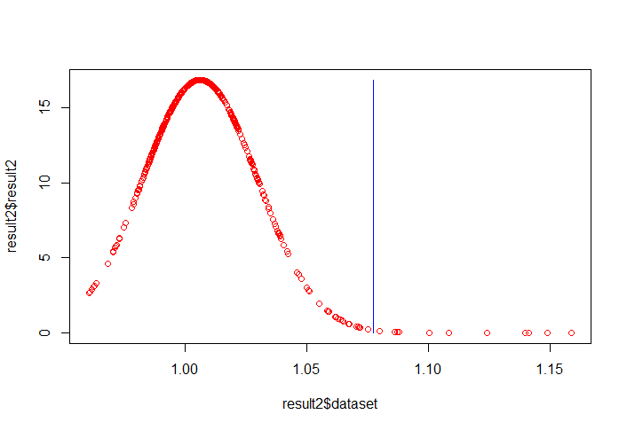
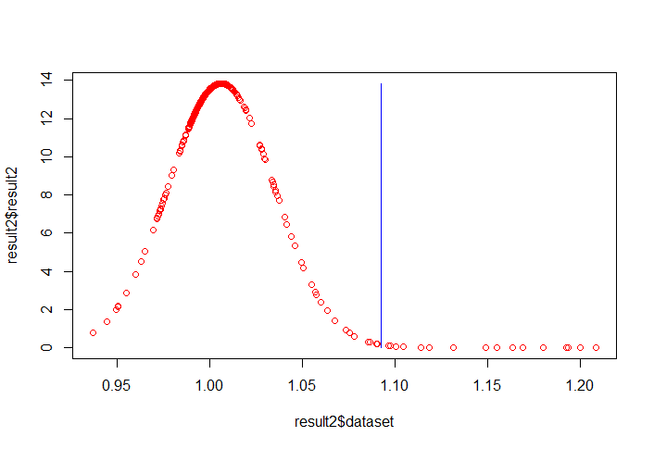
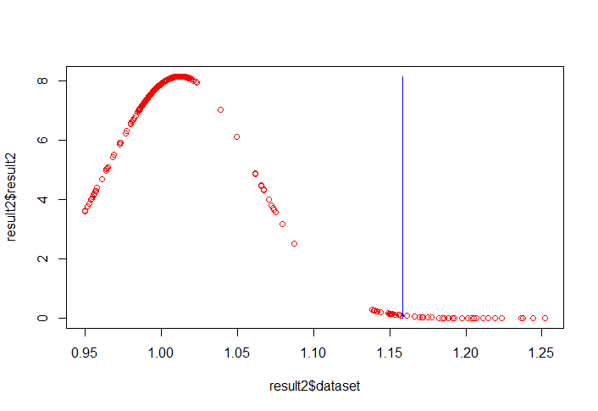
 | 9 Anomalien


normal

 |  |  |  |  |  |  |  |  |  |  | 3*sigmar
 | 3*sigmar | 3*sigmar | 3*sigmar |  |  | 3*sigmar |  |  | 3*sigmar |  | 28 Anomalien
 | 9 Anomalien | 13 Anomalien | 22 Anomalien |  |  | 11 Anomalien |  |  | 18 Anomalien
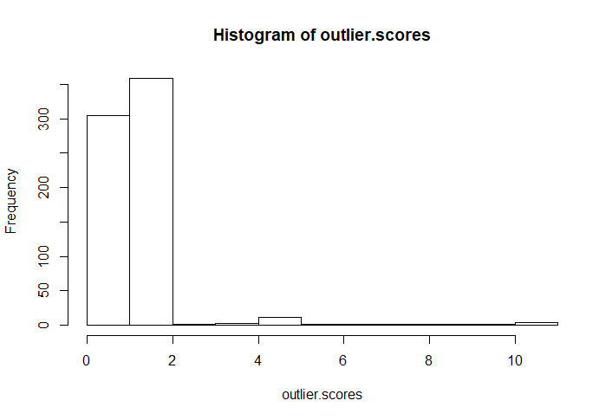

 |  |  |  | anomalous

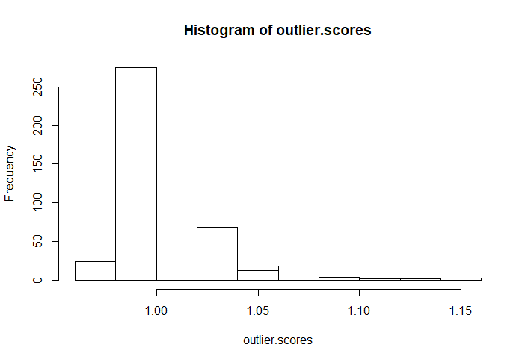

 |  |  |  | normal

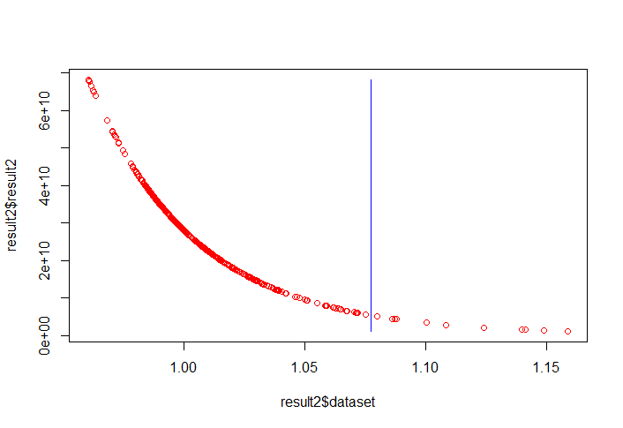
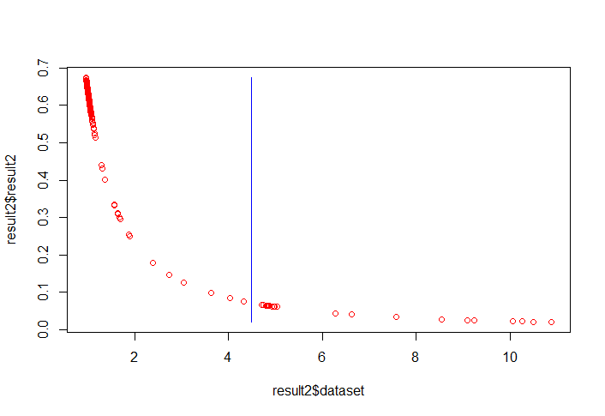

 |  |  |  | normal |  |  | anomalous
 |  |  |  | 3*sigma | 11 Anomalien |  | 3*sigma | 21 Anomalien
 |  |  |  | mü | 1,006 |  | mü | 1.217
 |  |  |  | sigma | 0.02369 |  | sigma | 1.093081
 |  |  |  | medain | 1,001,215 |  | median | 1,194,827

KNN
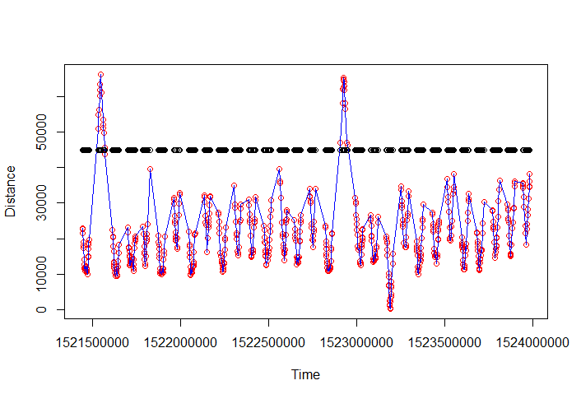
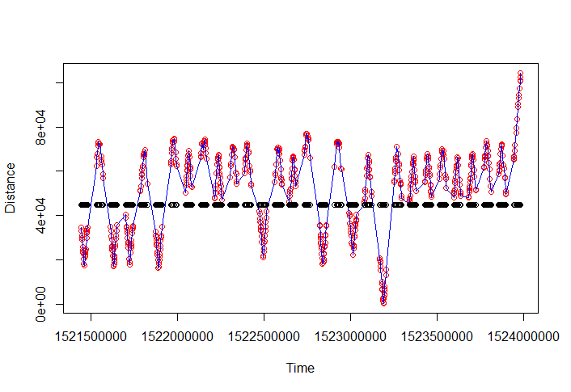
KNN
 |  |  |  | 15
 |  |  |  |  |  | 25
k | 2 |  | 10 |  | 20 |  |  | 30 |  | 40 |  |  |  | 50 |  | 60 | 70 | 80 | 120 | 200
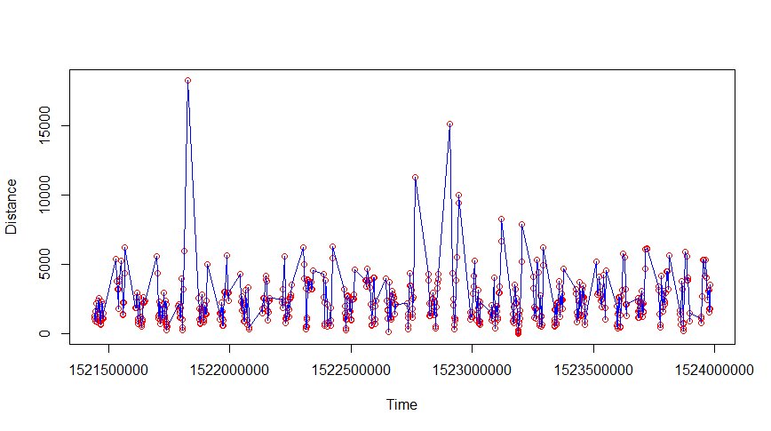
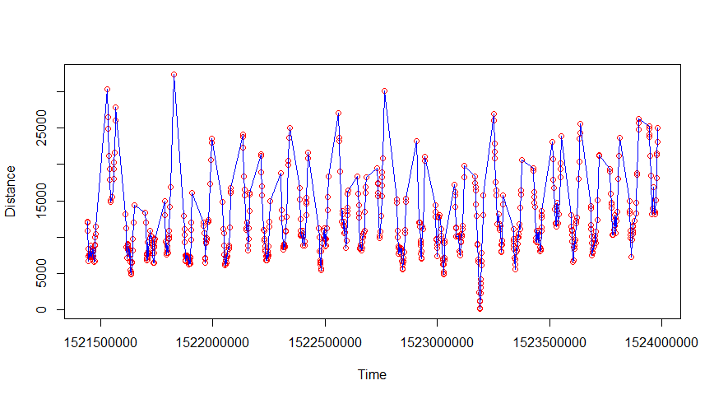
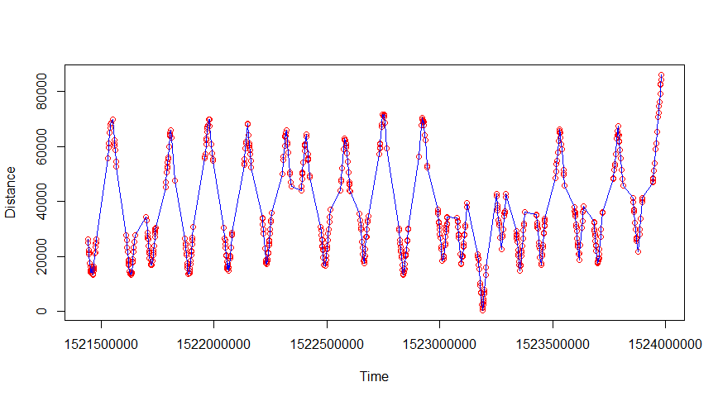
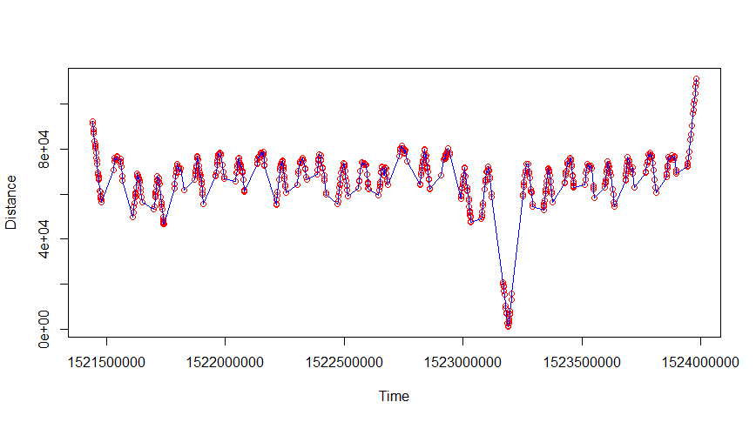
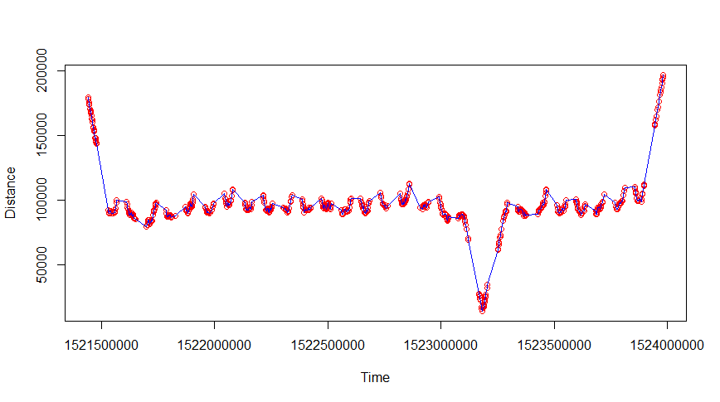
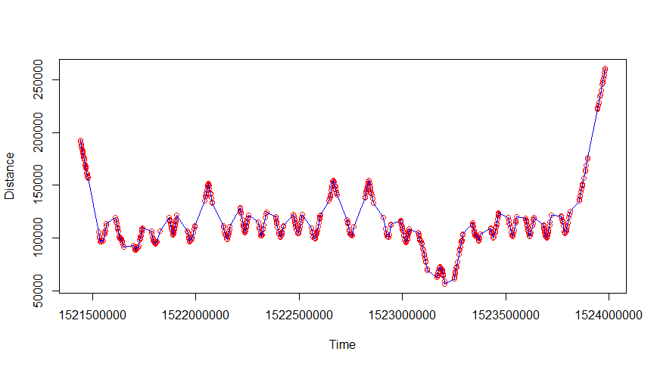
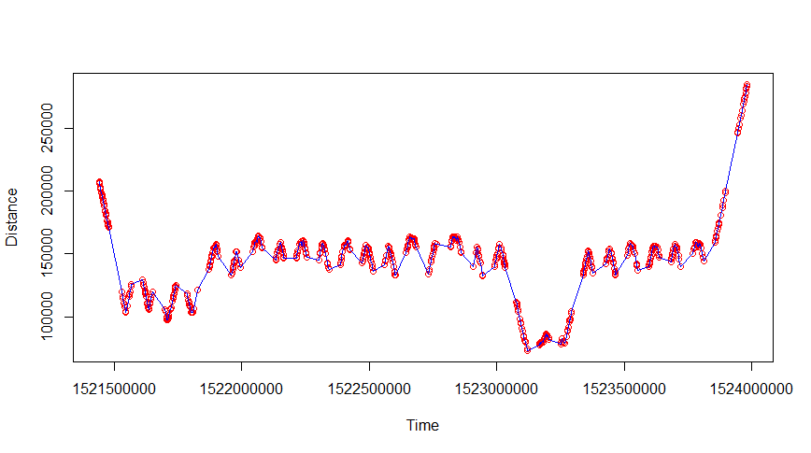
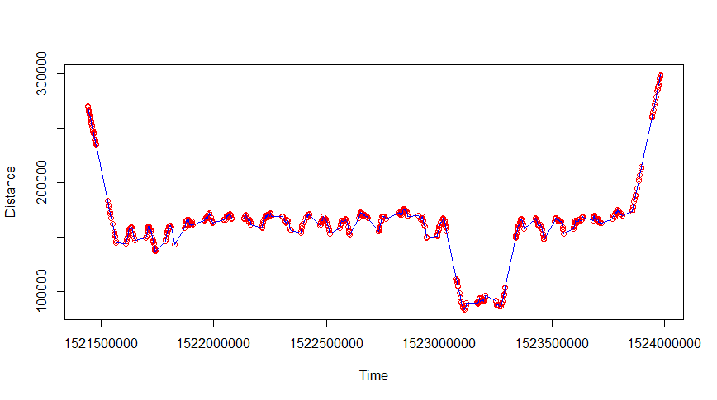
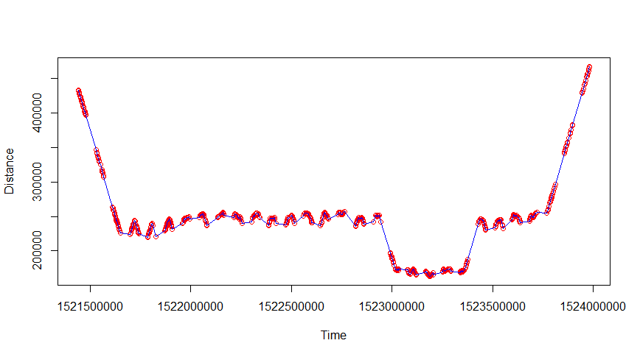
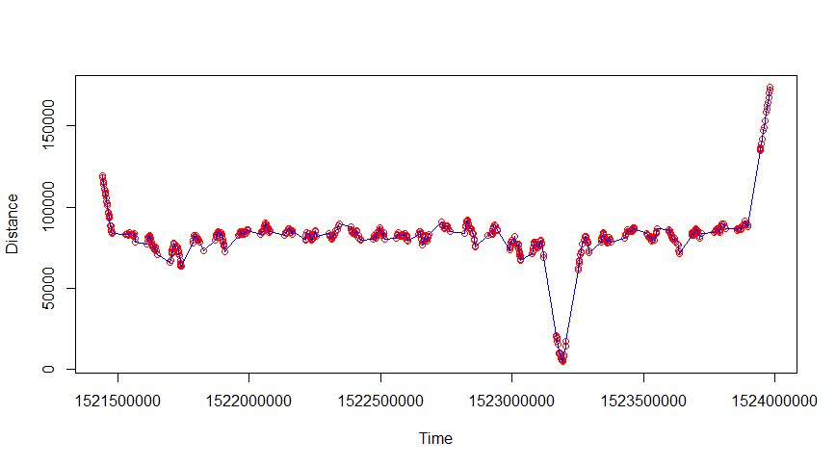
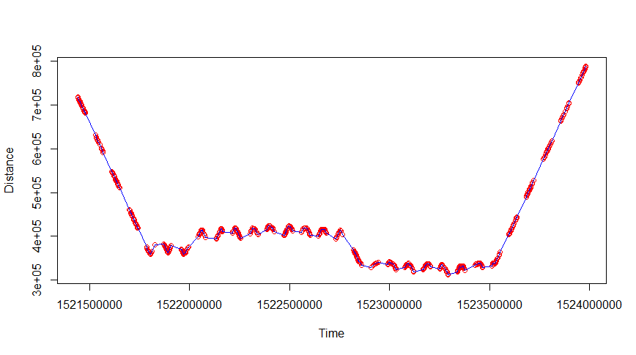

anomalous

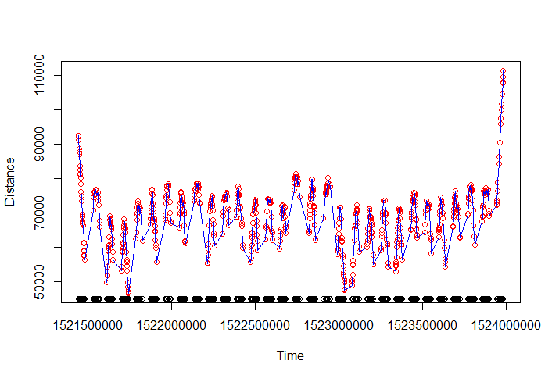
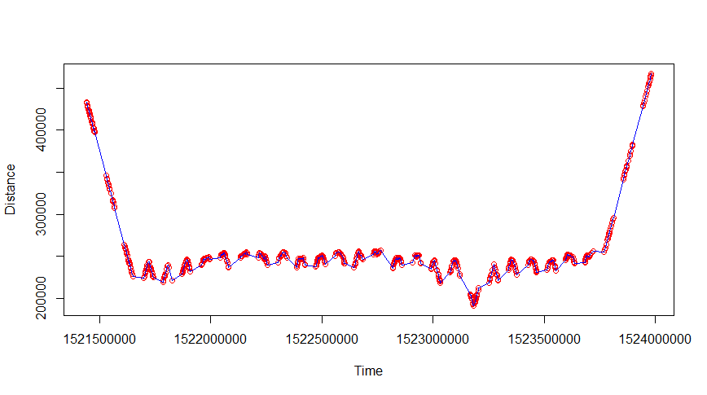
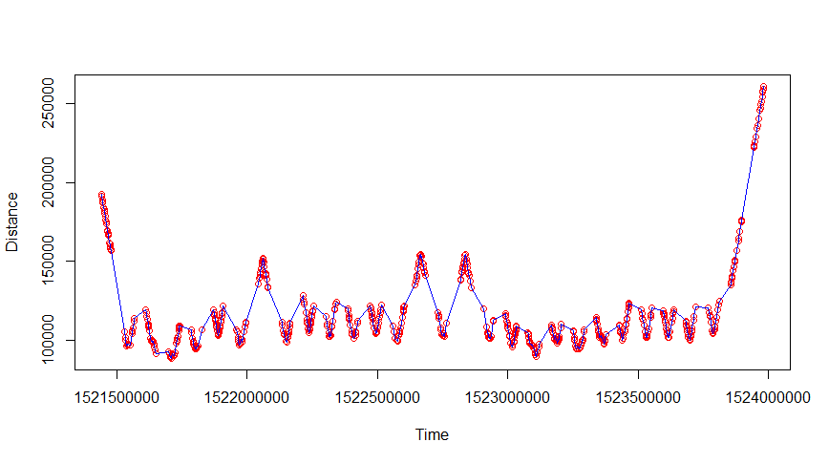
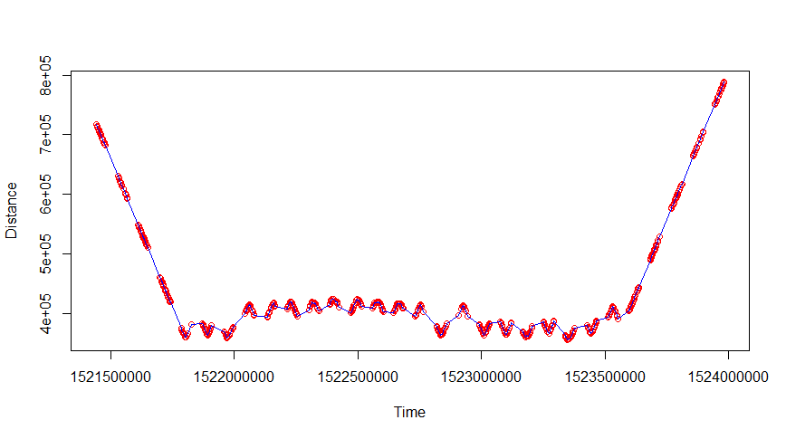
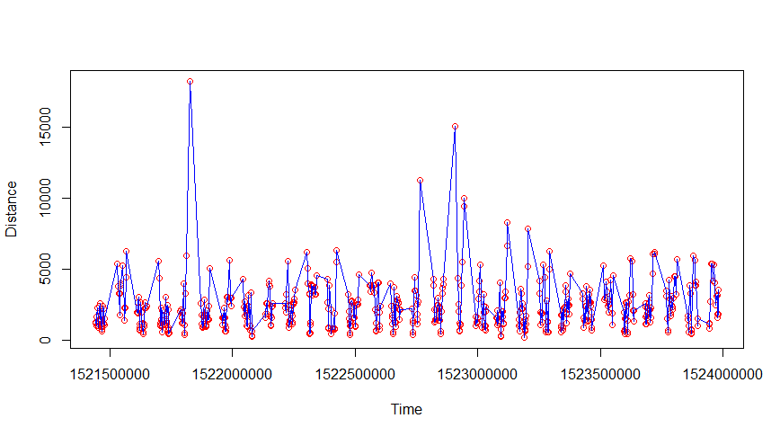





normal










anomalous


 |  |  |  |  |  |  |  |  |  | 3*sigmar |  | 2*sigmar | 2*sigmar |  | 3*sigmar | 2*sigmar |  |  | 2*sigmar
 |  |  |  |  |  |  |  | 2*sigmar | 3*sigmar | 3 Anomalien |  | 54 Anomalien | 54 Anomalien |  | 0 Anomalien | 0 Anomalien |  |  | 0 Anomalien
 | 3*sigmar | 2*sigmar | 2*sigmar | bei 3*sigmar, keine Anomalien | 2*sigmar |  |  | 54 Anomalien | 40 Anomalien
 | 0 Anomalien | 0 Anomalien | 30 Anomalien |  | keine Anomalien







normal

 |  |  |  |  |  |  |  |  |  |  |  |  |  |  |  |  |  |  | 2*sigmar
 |  |  |  |  |  |  |  |  |  |  |  |  |  |  |  |  |  |  | 0 Anomalien
 | 2*sigmar |  | 2*sigmar |  | 2*sigmar
 | 0 Anomalien |  | 0 Anomalien |  | 0 Anomalien |  |  | 2*sigmar | 3*Sigmar | 2*sigmar |  | 3*sigmar | 2*sigmar |  | 3*sigmar
 |  |  |  |  |  |  |  | 19 Anomalien | 0 Anomalien | 0 Anomallien |  | 0 Anomalien | 0 Anomalien |  | 0 anomalien



 |  |  |  |  |  |  | anomalous |  |  | median | 69434.08
 |  |  |  |  |  |  |  |  |  | müh | 64262



 |  |  |  |  |  |  | normal |  |  | median | 69891.51
 |  |  |  |  |  |  |  |  |  | müh | 69159.82

Count


COUNT

anomalous |  |  |  |  |  | normal






 | 3*sigmar |  |  |  | 2*sigmar |  | 3*sigmar |  |  | 2*sigmar
 | 1 Anomalie |  |  |  | 2 Anomalien |  | 0 Anomalien |  |  | 7 Anomalien




 |  |  |  |  |  |  |  | 3*sigma
 |  |  |  |  |  |  |  | 0 Anomalien
 |  | 3*sigmar
 |  | 1 Anomalie




 |  |  | müh | 3.837209 |  |  |  | müh | 3.668605
 |  |  | median | 3 |  |  |  | median | 3

